Genel Verim
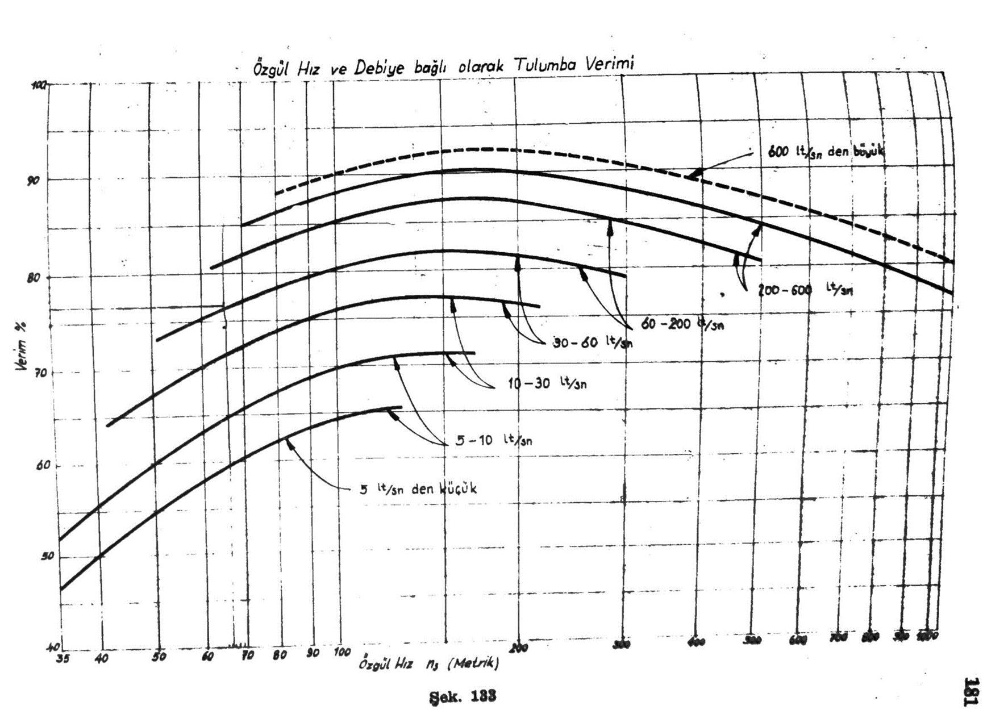
Genel Verim η | Emniyetli Verim ηg | Emniyetli Debi QT [m³/s]
72.94 | 69.29 | 0.042

Kaçak Verim ηk (Açılır Listeden Seçiniz) |  | Emniyetli Hidrolik Verim ηh
0.95 |  | 80.46

 |  |  | ηk | ns [d/d] | ηₕ [%] |  | ns bir üzeri | ns bir altı
 |  |  | 0.9 | 44 | 75 |  | 70 | 44
 |  |  | 0.91 | 70 | 86 | ηₕ [%] | 86 | 75
 |  |  | 0.92 | 140 | 92
 |  |  | 0.93 | 215 | 93
 |  |  | 0.94 | 280 | 94
 |  |  | 0.95 | 350 | 95
 |  |  | 0.96 | 425 | 95.5
 |  |  | 0.97 | 490 | 96
 |  |  | 0.98

Çark Giriş Hesabı
İNTERPOLASYONLU DEĞERLER |  |  |  |  |  | λ değerlerini açılır listeden seçiniz
Hız Katsayısı - ku₂ | kcm2 | D1/D2 | b2/D2 |  |  | λ₁ | λ₂
0.98 | 0.18 | 0.4638 | 0.09 |  |  | 0.7 | 0.8
$$C_{m2}=k_{cm2}\sqrt{2×g×H_{m}}$$
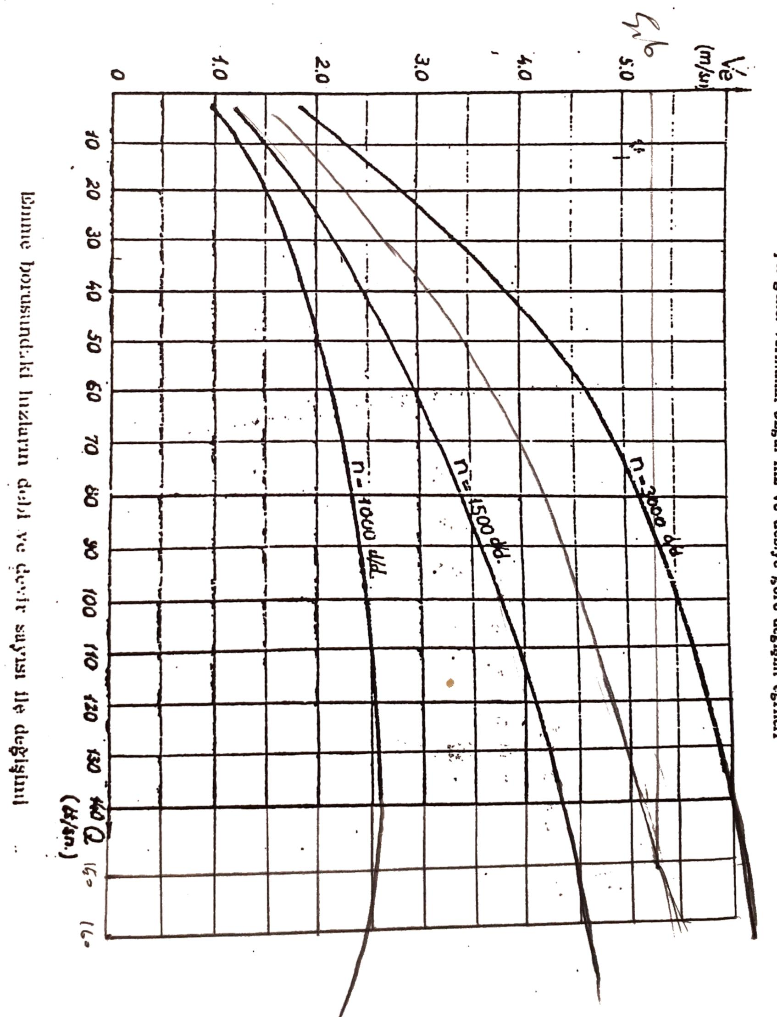
C0 Hızı [m/s] (Açılır Listeden Seçiniz) | C1 Hızı [m/s] | Cm1' Hızı [m/s] | Ve Emme Hızı [m/s] | Ve Emme Hızı [m/s]
2.75 | 3.03 | 4.32 | 3.75 | 2.21
$Q_{T}=C_{0}\frac{π}{4}(D_{0}^{2}−d_{g}^{2}$)
$$D_{1}=\left(0,85 \sim 0,95\right)D_{0}$$

D0 Çapı [m] | D1 Çapı [m] | D1d Kanat Giriş Dış Çapı [mm] | D1i Kanat Giriş İç Çapı [mm] | b₁ Kanat Giriş Genişliği [m]
0.117 | 0.140 | 155.97 | 123.65 | 0.05
0.152
U₁ Hızı [m/s] | β₁k Akışkanın Kanata Giriş Açısı | β1d Akışkanın Kanat Giriş Dış Kenarı Açısı | β1i Akışkanın Kanat Giriş İç Kenarı Açısı | Kanatlar Silindirik İmal Edilebilir mi?
17.97 | 12 | 9.56 | 11.99 | EVET

 |  |  |  |  |  |  | ns | ku2 | kcm2 | D1/D2 | b2/D2
 |  |  | 0.97 |  | 0.14 |  | 60 | 0.97 | 0.17 | 0.45 | 0.08
 |  |  | 1.06 |  | 0.15 |  | 120 | 1.06 | 0.23 | 0.58 | 0.2
 |  |  | 1.14 |  | 0 |  | 180 | 1.14 | 0.3 | 0.68 | 0.3
 |  |  | 1.2 |  |  |  | 240 | 1.2 | 0.37 | 0.77 | 0.37
 |  |  | 1.24 |  |  |  | 300 | 1.24 | 0.44 | 0.86 | 0.44

 |  |  |  |  |  |  |  | ns bir üzeri | ns bir altı
 |  |  |  |  |  |  |  | 60 | 120
 |  |  |  |  |  |  | ku2 | 0.97 | 1.06
 |  |  |  |  |  |  | kcm2 | 0.17 | 0.23
 |  |  |  |  |  |  | D1/D2 | 0.45 | 0.58
 |  |  |  |  |  |  | b2/D2 | 0.08 | 0.2

 |  |  |  |  |  |  | C0 | λ
 |  |  |  |  |  |  | 2.5 | 0.6
 |  |  |  |  |  |  | 2.55 | 0.65
 |  |  |  |  |  |  | 2.6 | 0.7
 |  |  |  |  |  |  | 2.65 | 0.75
 |  |  |  |  |  |  | 2.7 | 0.8
 |  |  |  |  |  |  | 2.75 | 0.85
 |  |  |  |  |  |  | 2.8 | 0.9
 |  |  |  |  |  |  | 2.85 | 0.95
 |  |  |  |  |  |  | 2.9 | 1
 |  |  |  |  |  |  | 2.95
 |  |  |  |  |  |  | 3
 |  |  |  |  |  |  | 3.05
 |  |  |  |  |  |  | 3.1
 |  |  |  |  |  |  | 3.15
 |  |  |  |  |  |  | 3.2
 |  |  |  |  |  |  | 3.25
 |  |  |  |  |  |  | 3.3
 |  |  |  |  |  |  | 3.35
 |  |  |  |  |  |  | 3.4
 |  |  |  |  |  |  | 3.45
 |  |  |  |  |  |  | 3.5
 |  |  |  |  |  |  | 3.55
 |  |  |  |  |  |  | 3.6
 |  |  |  |  |  |  | 3.65
 |  |  |  |  |  |  | 3.7
 |  |  |  |  |  |  | 3.75
 |  |  |  |  |  |  | 3.8
 |  |  |  |  |  |  | 3.85
 |  |  |  |  |  |  | 3.9
 |  |  |  |  |  |  | 3.95
 |  |  |  |  |  |  | 4
 |  |  |  |  |  |  | 4.05
 |  |  |  |  |  |  | 4.1
 |  |  |  |  |  |  | 4.15
 |  |  |  |  |  |  | 4.2
 |  |  |  |  |  |  | 4.25
 |  |  |  |  |  |  | 4.3
 |  |  |  |  |  |  | 4.35
 |  |  |  |  |  |  | 4.4
 |  |  |  |  |  |  | 4.45
 |  |  |  |  |  |  | 4.5
 |  |  |  |  |  |  | 4.55
 |  |  |  |  |  |  | 4.6
 |  |  |  |  |  |  | 4.65
 |  |  |  |  |  |  | 4.7
 |  |  |  |  |  |  | 4.75
 |  |  |  |  |  |  | 4.8
 |  |  |  |  |  |  | 4.85
 |  |  |  |  |  |  | 4.9
 |  |  |  |  |  |  | 4.95
 |  |  |  |  |  |  | 5

Çark Çıkış Hesabı
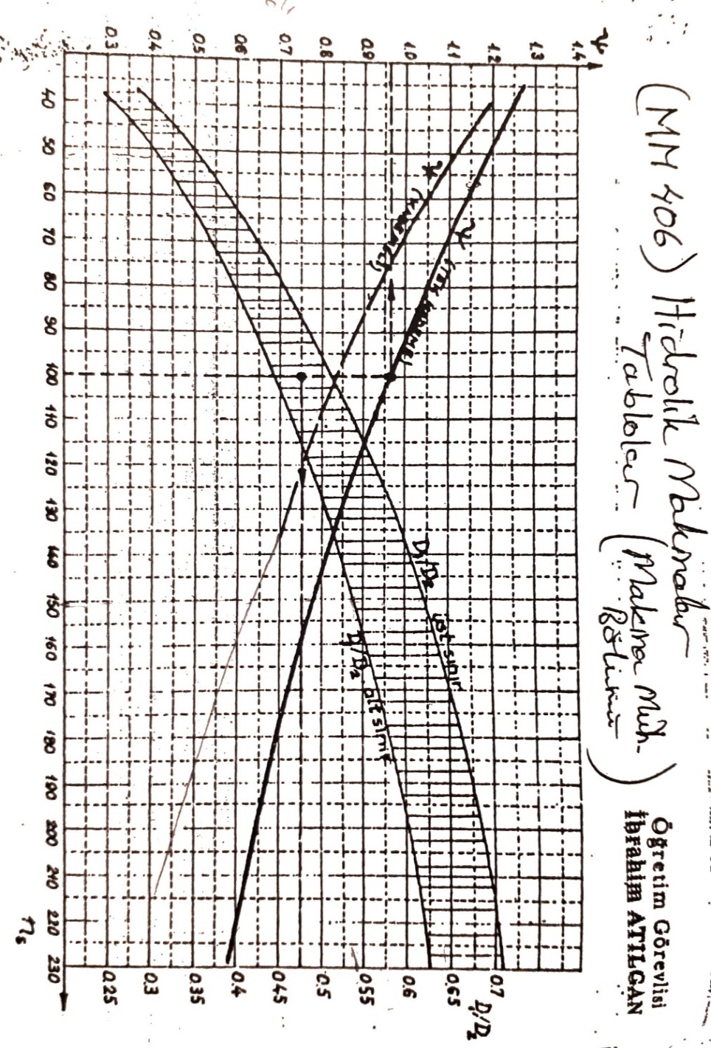
U₂(ku) Hızı [m/s] | D₂(ku) Çapı [m] | Emniyetli D₂ Çapı [m] |  | ψ Grafikten Okunan Basınç Katsayısı
36.30 | 0.3151 | 0.3201 | D₁/D₂ oranı sınırlar içinde mi? | 1.11
U₂(ψ) Hızı [m/s] | D₂(ψ) Çapı [m] | Emniyetli U₂ Hızı [m/s] | EVET
35.18 | 0.3054 | 36.88

Cm2 Hızı [m/s] | Cm2' Hızı [m/s] | Cu2 Teğetsel Hız Bileşeni [m/s] | β₂ Akışkanın Kanattan Çıkış Açısı
6.54 | 5.23 | 23.14 | 25

Minimum Kanat Yüzeyi
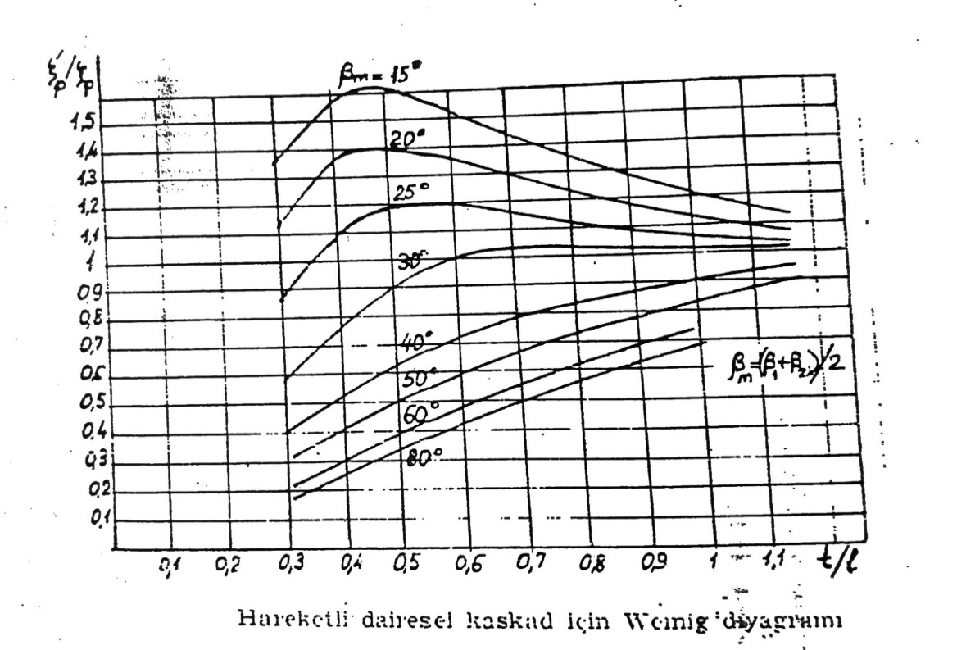
l Kanat Boyu [m] | βₘ = (β₁ₖ₊β₂ₖ)/2 | β∞ | W∞ [m/s]
0.260 | 20 | 22.41 | 17.14

r₁ Girişteki Sirkülasyon | r₂ Çıkıştaki Sirkülasyon | t/l Kanat hatvesi/kanat uzunluğu | ζₚ'/ζₚ Kanat Kaldırma Katsayılar Oranı
0.00 | 23.28 | 0.483 | 1.37

(z∙l )min | (z∙l )gerçek
1.321 | 1.495 |  | Kanat Yüzey Uygunluğu | Sonraki Adım
 |  |  | UYGUN | Hesaplanan değerler uygundur, sonraki sayfaya geçiniz.

Difüzör
Çıkış hız üçgeninde α₂ > 10° olursa difüzöre gerek yoktur.

 | α₂ | Difüzör Ekleme Gereği:
 | 15.770265367 | DİFÜZÖR EKLEMEYE GEREK YOKTUR!
$$\tan^{−1}\left(\frac{C_{m2}}{C_{u2}}\right)= α_{2}$$

Salyangoz Hesabı
ns | 50 | 100 | 150 | 250 | 400 | 700
kv | 0.45 | 0.39 | 0.34 | 0.29 | 0.25 | 0.22
δₒ° | 6 | 9 | 12 | 18 | 25 | 37
(D₃-D₂)/D₃ | 0.062 | 0.120 | 0.180 | 0.290 | 0.400 | 0.550

$$V=k_{v}×\sqrt{2×g×H_{m}}$$
İnterpolasyonlu Değerler
kv | δₒ | (D₃-D₂)/D₃ | D₃ [m] | V (m/s) | Q/V
0.43 | 7 | 0.08 | 0.35 | 15.95 | 0.0025

Meridyen Kesit İçin Alanlar [mm²]
Ω₁ | Ω₂ | Ω₃ | Ω₄
627.00 | 1253.99 | 1880.99 | 2507.98
d1 (mm) | d2 (mm) | d3 (mm) | d4 (mm)
28.25 | 39.96 | 48.94 | 56.51

İşletme Büyüklüklükleri
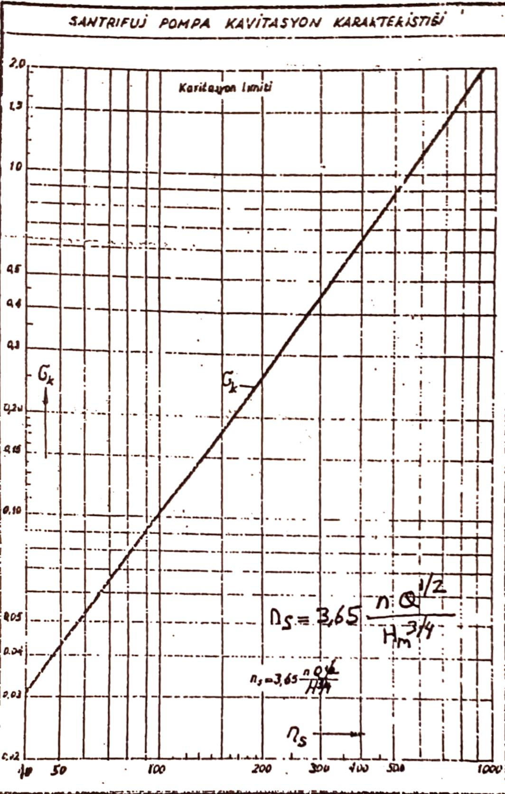
Kabul: | 0 metre rakım
1atm = 10,33 mSS | Atmosfer Basıncı Ha [mSS] | Su Sıcaklığı T°C (Açılır Listeden Seçiniz) | Su Buharlaşma Basıncı Hv [mSS] | Yoğunluk (kg/m³) | Dinamik Viskozite μ x10^(-3)
 | 10.3 | 20 | 0.238 | 998.21 | 1.002

$$σ_{k}=2,171×{10}^{−4}×n_{s}$$
$$σ_{k}=1,370×{10}^{−4}×n_{s}$$
σkritik (Grafikten) | σkr (Ampirik)
0.0585 | Tek Giriş | 0.0583
 | Çift Giriş | 0.0368

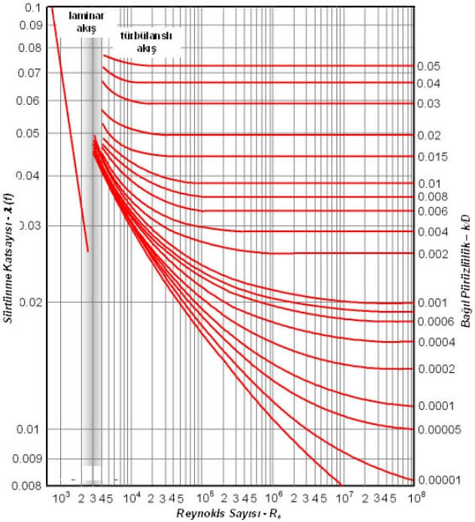
Emme Tarafında kullanılan malzeme | Siyah Çelik |  |  |  |  | Moody Diagramı
Pürüzlülük Katsayısı (ks) | 0.0000675
Emme Tarafında Reynolds Sayısı (Re) | 333863.77596
Bağıl Pürüzlülük (ks/De) | 0.00044416953649
Sürtünme Katsayısı (λ) | 0.016 | →→→→→→→→→→→→→→→→
Dirsek iç çap/dönme yarıçapı (d/r) oranı | 1 | 1 | Kaç adet Dirsek?
Dirsek Kayıp Katsayısı Kd (Yaklaşık) | 0.3
Klape ve Süzgeç Kayıp Katsayısı Ks (yaklaşık) | 4
Sürgülü Vana Kayıp Katsayısı Kv (Yaklaşık) | 0.3

Kavitasyon Kontrolü |  | Hke [mSS]
HS max = Ha -smevcut ´ Hm - Hv - Hke |  | 1.409
 |  | σmevcut
 |  | 0.064
 |  | HS max [mSS] | EMNİYETLİ Hsmax DEĞERİ SOLDAKİDİR!
 |  | 4.161
 |  | ENPY | HS max Kontrolü [mSS]
 |  | 4.083 | 4.570
 |  | ENPY = 12, 2´10-4 ´Q2/3 ´ n4/3

 |  |  |  |  |  |  | Sıcaklık (°C) | Yoğunluk (kg/m3) | Buhar Basıncı (kPa) | Dinamik Viskozite μ x10^(-3)
 |  |  |  |  |  |  | 0 | 999.84 | 0.6113 | 1.787
 |  |  |  |  |  |  | 10 | 999.7 | 1.2281 | 1.307
 |  |  |  |  |  |  | 20 | 998.21 | 2.3388 | 1.002
 |  |  |  |  |  |  | 30 | 995.65 | 4.2455 | 0.798
 |  |  |  |  |  |  | 40 | 992.22 | 7.3814 | 0.653
 |  |  |  |  |  |  | 50 | 988.03 | 12.344 | 0.547
 |  |  |  |  |  |  | 60 | 983.2 | 19.932 | 0.467
 |  |  |  |  |  |  | 70 | 977.78 | 31.176 | 0.404
 |  |  |  |  |  |  | 80 | 971.82 | 47.373 | 0.355
 |  |  |  |  |  |  | 90 | 965.35 | 70.117 | 0.315
 |  |  |  |  |  |  | 100 | 958.4 | 101.325 | 0.282

 |  |  |  |  |  |  | Boru Malzemesi | ks x 10^(-3) |  | 1
 |  |  |  |  |  |  | Bakır | 0.0015 |  | 2
 |  |  |  |  |  |  | PVC/Plastik | 0.00425 |  | 3
 |  |  |  |  |  |  | Paslanmaz Çelik | 0.015 |  | 4
 |  |  |  |  |  |  | Siyah Çelik | 0.0675 |  | 5
 |  |  |  |  |  |  | Galvanizli Çelik | 0.15 |  | 6

 |  |  |  |  |  |  | d/r | Kd | Kv | Ks
 |  |  |  |  |  |  | 0.4 | 0.14 | 0.22 | 3
 |  |  |  |  |  |  | 0.8 | 0.2 | 0.24 | 4
 |  |  |  |  |  |  | 1 | 0.3 | 0.26 | 5
 |  |  |  |  |  |  | 1.4 | 0.66 | 0.28 | 6
 |  |  |  |  |  |  | 1.8 | 1.4 | 0.3 | 7
 |  |  |  |  |  |  | 2 | 2 | 0.32 | 8
 |  |  |  |  |  |  |  |  | 0.34 | 9
 |  |  |  |  |  |  |  |  | 0.36 | 10
 |  |  |  |  |  |  |  |  |  | 11
 |  |  |  |  |  |  |  |  |  | 12
 |  |  |  |  |  |  |  |  |  | 13
 |  |  |  |  |  |  |  |  |  | 14
 |  |  |  |  |  |  |  |  |  | 15

Toplam Kayıplar
Geometrik Yükseklik Hg [mSS] |  |  |  | Hkt [mSS] | ∑Hkt [mSS]
68.130 |  |  |  | 1.787 | 1.870
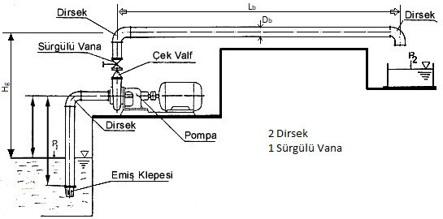
Lb [m] | Db [m] | Vb basma hızı (m/s) | Hkb [mSS]
50 | 0.2 | 1.27 | 0.378

Sürgülü Vana Kayıp Katsayısı Kv (Yaklaşık) | 0.3
Dirsek iç çap/dönme yarıçapı (d/r) oranı | 0.4
Basma Tarafı Dirsek Adedi | 2
Dirsek Kayıp Katsayısı Kd (Yaklaşık) | 0.28

